Concept
■企画
（組織ではなく）共同体が内側から刺激を受け続けられるように支えるアプリ

■操作フロー

■概念図
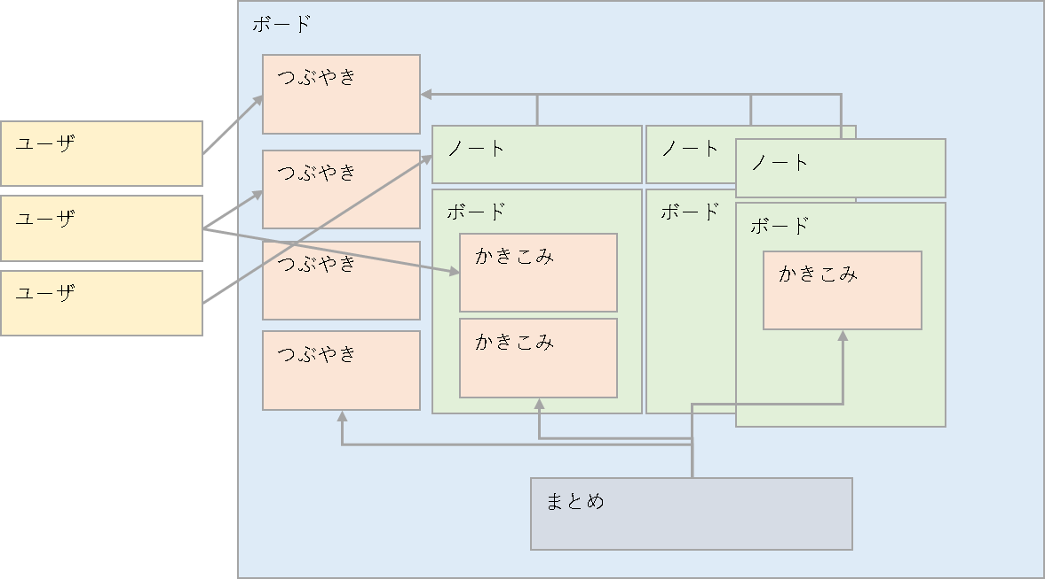

■タグ | ■記事への関心度
議論の抽象化 | 問題意識の高さを表す関心ボタン
タグによる検索機能 | それを形にしたいやりたいボタン
 | 変化を必要としている人の変えたいボタン
■毎日の呟き
日一回のつぶやき
月一回のつぶやき
議論ボードへは何度でも

■ユーザのフォロー（追跡）
■タグのフォロー（追跡）

Database
■テーブル項目
記事 | posts
論理項目名 | 物理項目名 | 型 | 桁数 | 符号 | Null | キー | デフォルト | エキストラ | 説明
ID | id | int | 10 | unsigned | NO | PRI | NULL | auto_increment
内容 | content | varchar | 255 |  | NO |  | NULL
時間枠 | time_range | tinyint | 3 | unsigned | NO |  | 0 |  | なし、日、月、年
公開範囲 | open_scope | tinyint | 3 | unsigned | NO |  | 0 |  | 非公開 公開
ノートID | note_id | int | 10 | unsigned | YES | MUL | NULL
ユーザID | user_id | int | 10 | unsigned | NO | MUL | NULL
作成日付 | created_at | timestamp |  |  | YES |  | NULL
更新日付 | updated_at | timestamp |  |  | YES |  | NULL
論理削除 | deleted_at | timestamp |  |  | YES |  | NULL

ユーザ | users
論理項目名 | 物理項目名 | 型 | 桁数 | 符号 | Null | キー | デフォルト | エキストラ | 説明
ID | id | bigint | 20 | unsigned | NO | PRI | NULL | auto_increment
名前 | name | varchar | 255 |  | NO |  | NULL
表示名 | dispname | varchar | 255 |  | YES |  | NULL
E-mail | email | varchar | 255 |  | NO | UNI | NULL
メール確認日付 | email_verified_at | varchar | 255 |  | YES |  | NULL
パスワード | password | varchar | 255 |  | NO |  | NULL
トークン | remember_token | varchar | 255 |  | YES |  | NULL
性別 | sex | varchar | 255 |  | NO |  | NULL
生年月日 | birth_day_at | varchar | 255 |  | NO |  | NULL
一言 | tweet | varchar | 255 |  | YES |  | NULL
紹介文 | introduce_yourself | varchar | 255 |  | YES |  | NULL
作成日付 | created_at | timestamp |  |  | YES |  | NULL
更新日付 | updated_at | timestamp |  |  | YES |  | NULL
論理削除 | deleted_at | timestamp |  |  | YES |  | NULL

未実装
考え | thoughts
論理項目名 | 物理項目名 | 型 | 桁数 | 符号 | Null | キー | デフォルト | エキストラ | 説明
ユーザID | user_id | int | 10 | unsigned | NO | MUL | NULL
ロカスID | locus_id | int | 10 | unsigned | NO | MUL | NULL
内容 | content | varchar | 255 |  | NO |  | NULL
公開範囲 | open_scope | int | 3 | unsigned | NO |  | 0 |  | 非公開 公開
作成日付 | created_at | timestamp |  |  | YES |  | NULL
更新日付 | updated_at | timestamp |  |  | YES |  | NULL
論理削除 | deleted_at | timestamp |  |  | YES |  | NULL

未実装
まとめ | locuses
論理項目名 | 物理項目名 | 型 | 桁数 | 符号 | Null | キー | デフォルト | エキストラ | 説明
ID | id | int | 10 | unsigned | NO | PRI | NULL | auto_increment
表示名 | name | varchar | 255 |  | NO |  | NULL
内容 | content | varchar | 255 |  | NO |  | NULL
親ID | parent_id | int | 10 | unsigned | YES | MUL | NULL
記事ID | post_id | int | 10 | unsigned | NO | MUL | NULL
作成ユーザID | created_user_id | int | 10 | unsigned | NO | MUL | NULL
更新ユーザID | updated_user_id | int | 10 | unsigned | NO | MUL | NULL
作成日付 | created_at | timestamp |  |  | YES |  | NULL
更新日付 | updated_at | timestamp |  |  | YES |  | NULL
論理削除 | deleted_at | timestamp |  |  | YES |  | NULL

ノート | notes
論理項目名 | 物理項目名 | 型 | 桁数 | 符号 | Null | キー | デフォルト | エキストラ | 説明
ID | id | int | 10 | unsigned | NO | PRI | NULL | auto_increment
タイトル | title | varchar | 255 |  | NO |  | NULL
記事ID | post_id | int | 10 | unsigned | NO | MUL | NULL
作成ユーザID | created_user_id | int | 10 | unsigned | NO | MUL | NULL
更新ユーザID | updated_user_id | int | 10 | unsigned | NO | MUL | NULL
作成日付 | created_at | timestamp |  |  | YES |  | NULL
更新日付 | updated_at | timestamp |  |  | YES |  | NULL
論理削除 | deleted_at | timestamp |  |  | YES |  | NULL

